Layout
页面基本设计 | System |  | Module | Screen | 更新日 | V1.0 | 2018-05-14 | 设计者 | Jolie
 | HP |  | HP登入 | 登入页

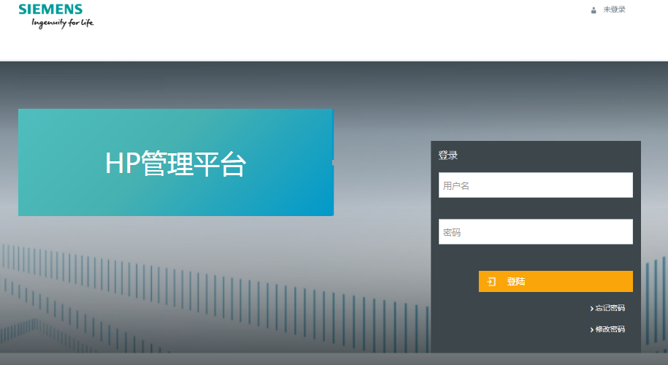
 |  |  |  |  | 概述
 |  |  |  |  | 登入页面

／
／
／
／
／

 |  |  |  |  | 用户需求
 |  |  |  |  | 1 用户可以登入HP管理系统 2 用户可以修改密码 3 用户可以找回密码

 |  | 图1 登入页
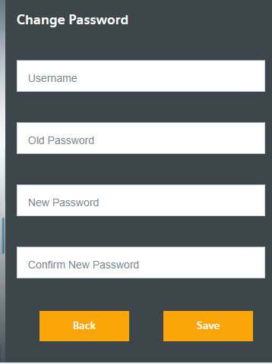

 | 图2 修改密码

